Опис процессів
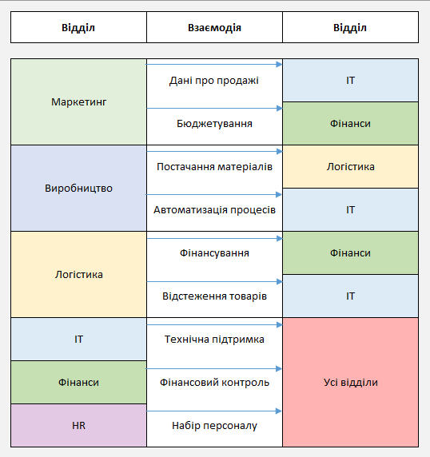
Опис процесів

Запуск маркетингової кампанії
Маркетинг звертається до ІТ за підтримкою для налаштування інструментів аналітики.
Маркетинг звертається до Фінансів для бюджетування кампанії.
Маркетинг використовує дані від Фінансів для оптимізації витрат

Виробництво нового продукту
Виробництво звертається до Логістики для постачання необхідних матеріалів.
Виробництво звертається до ІТ для автоматизації виробничих процесів.
Виробництво використовує дані від ІТ для контролю якості

Управління запасами
Логістика звертається до Фінансів для отримання фінансування на управління запасами.
Логістика звертається до ІТ для налаштування системи відстеження товарів.
Логістика використовує дані від ІТ для оптимізації процесів доставки

Підтримка технічної інфраструктури
ІТ надає технічну підтримку всім відділам
ІТ розробляє та впроваджує автоматизаційні рішення для покращення процесів
ІТ використовує дані від всіх відділів для покращення своїх послуг

Фінансовий контроль та звітність
Фінанси збирають дані від всіх відділів для створення фінансових звітів.
Фінанси контролюють витрати та забезпечують точність фінансових прогнозів.
Фінанси співпрацюють з усіма відділами для оптимізації бюджетів

Набір та навчання персоналу
HR збирає інформацію від всіх відділів для розуміння потреб у персоналі
HR проводить набір та навчання персоналу відповідно до вимог відділів
HR оцінює ефективність навчання та задоволеність працівників

